2019_data
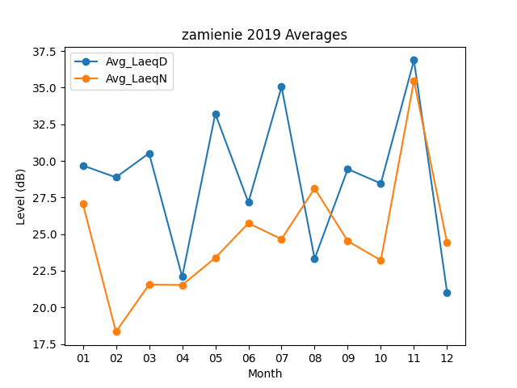
Month | Avg_LaeqD | Avg_LaeqN
01 | 29.683870968 | 27.077419355
02 | 28.875 | 18.335714286
03 | 30.519354839 | 21.55483871
04 | 22.083333333 | 21.526666667
05 | 33.216129032 | 23.380645161
06 | 27.166666667 | 25.746666667
07 | 35.05483871 | 24.658064516
08 | 23.322580645 | 28.122580645
09 | 29.44 | 24.526666667
10 | 28.458064516 | 23.212903226
11 | 36.876666667 | 35.47
12 | 21.029032258 | 24.403225806

